Tabelle1
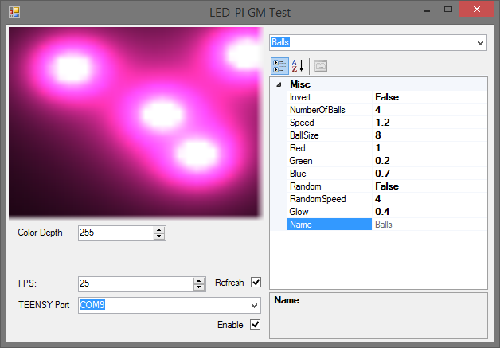

Control | Name | Werte | Std Wert | (alle Werte Float)

Checkbox | Invertieren | true/false | false
Slider | Anzahl Bälle | 1 to 10 | 4
Slider | Geschwindigkeit | 0-2 | 1.2
Slider | Rot | 0-1 | 1
Slider | Grün | 0-1 | 0.2
Slider | Blau | 0-1 | 0.7
Slider | Größe | 1 to 10 | 8
Slider | Glow | 0-2 | 0.4
Checkbox | Random | true/false | false
Slieder | RandomSpeed | 1 to 10 | 4

